상품제안서
PGA 2단자동+3단완전자동 빈티지우드 세트 | 상품코드: F31330

 |  |  |  |  |  |  | 02-412-0044 | www.easy1.co.kr
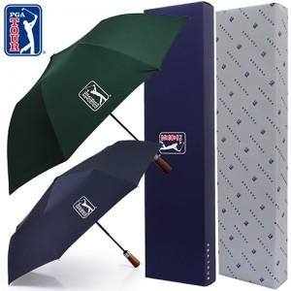

【상세/제작정보】

【인쇄/포장옵션】 | 실크, 스티커, 원단인쇄 / 기본 각케이스 포장 / 포장지 포장 별도문의

【공급단가】 | 수량 | 50~ | 100~ | 500~ | 1,000~ | 2,000~
*VAT별도 | 단가 | 21,000원 | 20,650원 | 20,120원 | 19,770원 | 19,250원

【상품 URL】 | https://dev.easy1.co.kr:443/src/goods_detail.php?gdno=31330

